シーケンス図
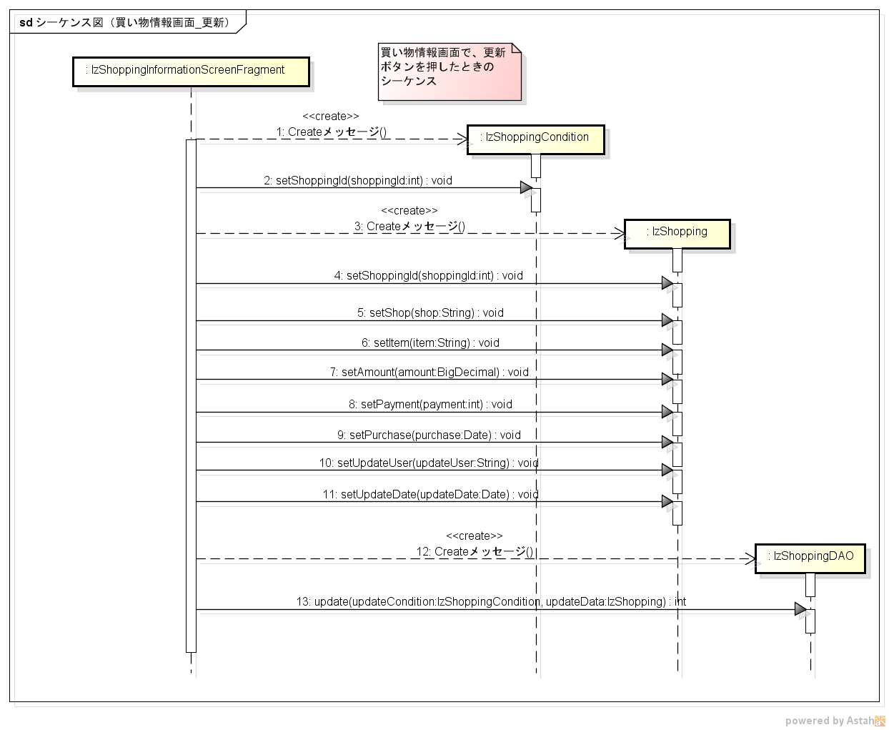
シーケンス図 | シーケンス名 | 買い物情報画面_更新

